Solicitud gráfica
 | Área: | Matemáticas |  |  | Fecha:
 | Grado: | 11
 | Título del tema: | Números Reales |  |  | ¿Cuaderno de estudio o recurso? | Recurso
 | Editor: | Cristhian Bello |  |  | Motor del recurso | M5A

 | Código guión o recurso: | MA_11_01_REC100 | ← Para determinar este código, visite la hoja de Ayuda
 |  |  |  |  | ESPECIFICACIÓN DE ARCHIVOS A ENTREGAR
Núm. | Archivo Shutterstock o ruta en web | Imagen para: | Tipo | Formato | Nombre imagen SMALL | Tamaño imagen SMALL | Nombre imagen ZOOM | Tamaño imagen ZOOM | Descripción | Observaciones
IMG01 | Ver observaciones | Recurso M5A | Ilustración | Horizontal | MA_11_01_REC100_IMG01n.png | 286 x 286 px | MA_11_01_REC100_IMG01a.png | 500 x 500 px | 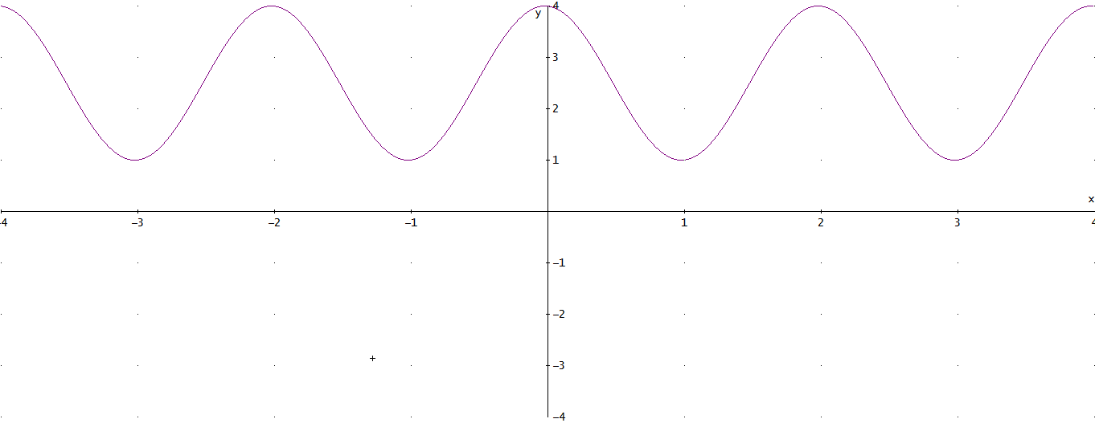 | En las imágenes de este recurso. No se deben escribir las formulas.
IMG02 | Ver observaciones | Recurso M5A | Ilustración | Horizontal | MA_11_01_REC100_IMG02.png | 286 x 286 px |  |  | Realizar la gráfica de -x^4+4=f(x) | En las imágenes de este recurso. No se deben escribir las formulas.
IMG03 | Ver observaciones | Recurso M5A | Ilustración | Horizontal | MA_11_01_REC100_IMG03.png | 286 x 286 px |  |  | 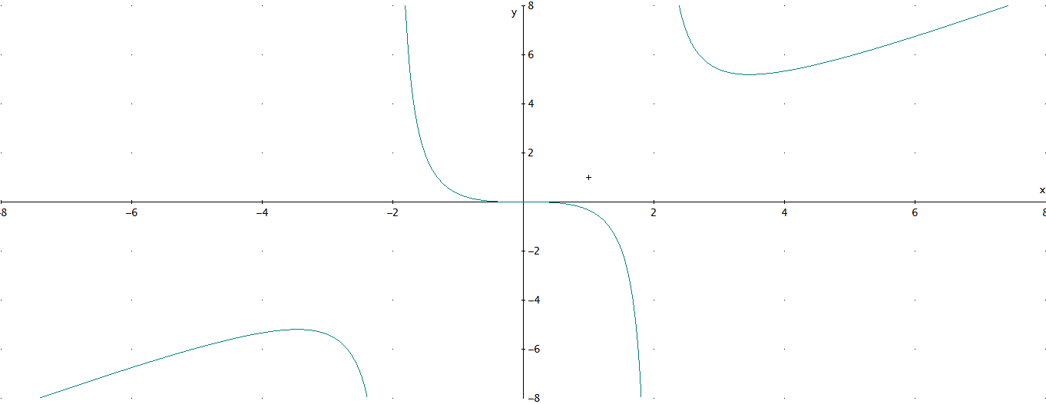 | En las imágenes de este recurso. No se deben escribir las formulas.
IMG04 | Ver observaciones | Recurso M5A | Ilustración | Horizontal | MA_11_01_REC100_IMG04n.png | 286 x 286 px | MA_11_01_REC100_IMG04a.png | 500 x 500 px | Grafica de la funcion tan(x) | Grafica de la funcion tan(x); En las imágenes de este recurso. No se deben escribir las formulas.
IMG05 | Ver observaciones | Recurso M5A | Ilustración | Horizontal | MA_11_01_REC100_IMG05n.png | 286 x 286 px | MA_11_01_REC100_IMG05a.png | 500 x 500 px | 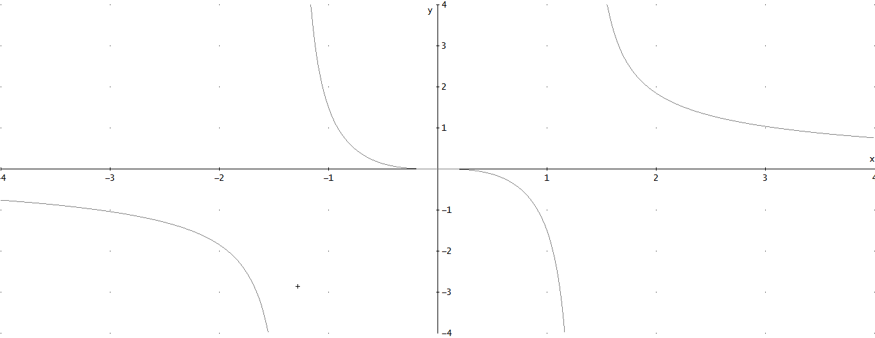 | Grafica de la funcion 3x^3/(X^4-3), En las imágenes de este recurso. No se deben escribir las formulas.
IMG06 | Ver observaciones | Recurso M5A | Ilustración | Horizontal | MA_11_01_REC100_IMG06n.png | 286 x 286 px | MA_11_01_REC100_IMG06a.png | 500 x 500 px | 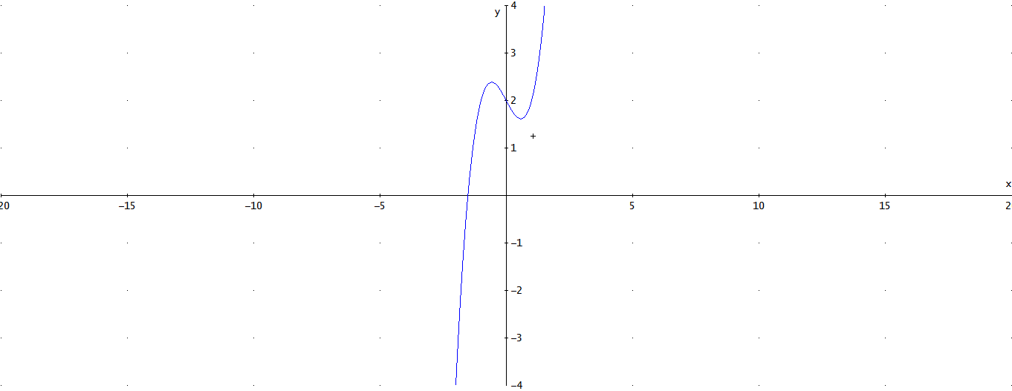 | Representacion grafica de la funcion f(x)=x^3-x+2; En las imágenes de este recurso. No se deben escribir las formulas.
IMG07 | Ver observaciones | Recurso M5A | Ilustración | Horizontal | MA_11_01_REC100_IMG07n.png | 286 x 286 px | MA_11_01_REC100_IMG07a.png | 500 x 500 px | 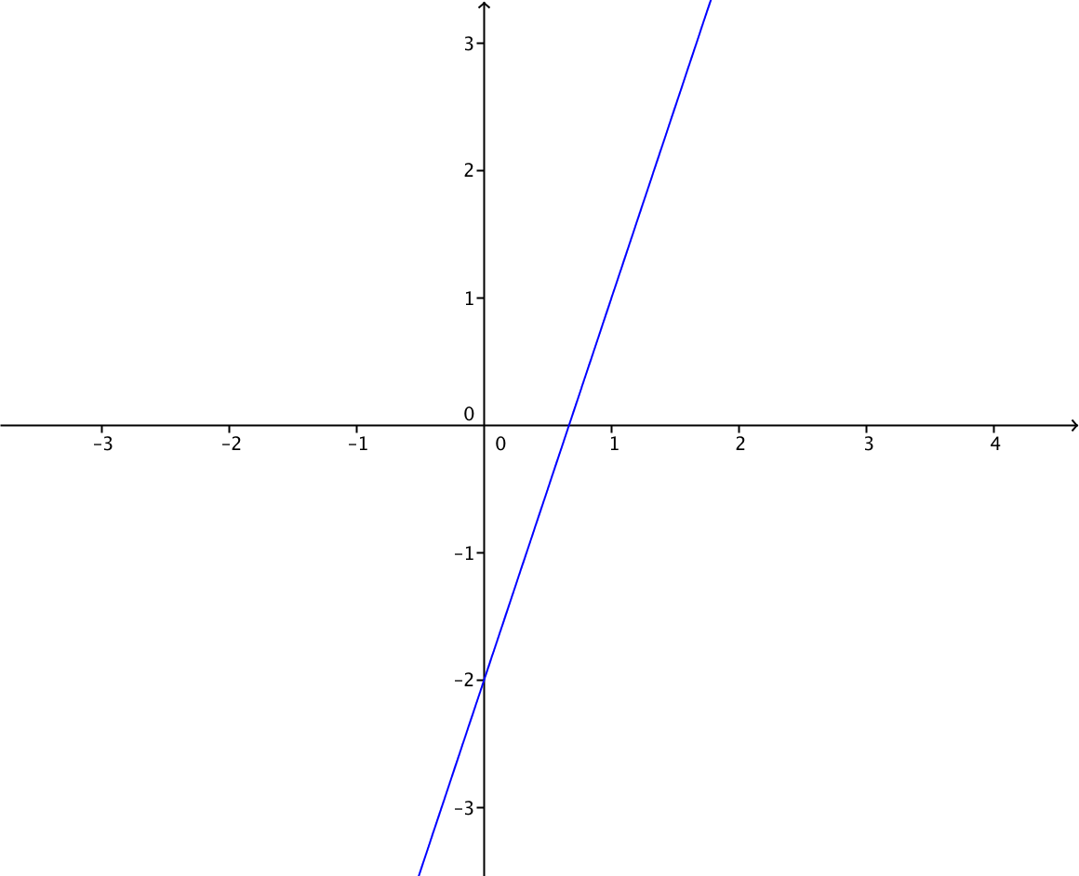 | Grafica de la funcion f(x)=3x-2; En las imágenes de este recurso. No se deben escribir las formulas.
IMG08 | Ver observaciones | Recurso M5A | Ilustración | Horizontal | MA_11_01_REC100_IMG08n.png | 286 x 286 px | MA_11_01_REC100_IMG08a.png | 500 x 500 px | 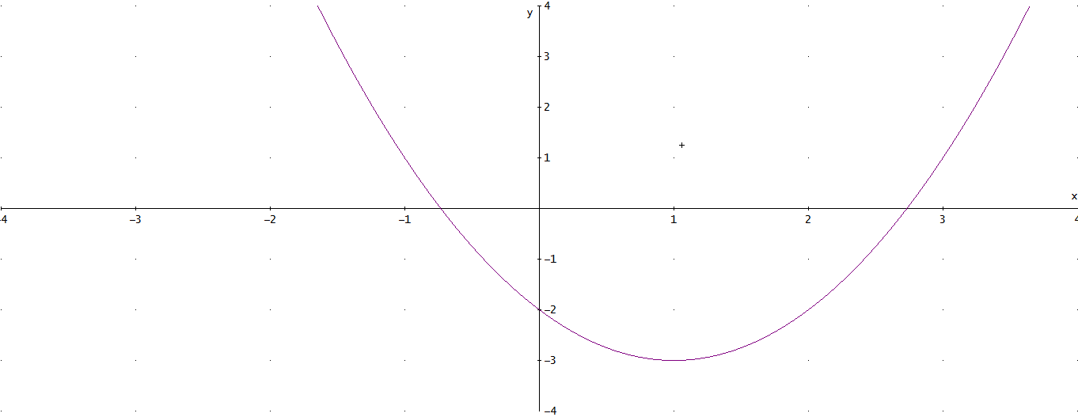 | Grafica de la funcion x^2-2x-2; En las imágenes de este recurso. No se deben escribir las formulas.
IMG09 | Ver observaciones | Recurso M5A | Ilustración | Horizontal | MA_11_01_REC100_IMG09n.png | 286 x 286 px | MA_11_01_REC100_IMG09a.png | 500 x 500 px |  | Grafica de la funcion 2^x=f(x); En las imágenes de este recurso. No se deben escribir las formulas.
IMG10 | Ver observaciones | Recurso M5A | Ilustración | Horizontal | MA_11_01_REC100_IMG10n.png | 286 x 286 px | MA_11_01_REC100_IMG10a.png | 500 x 500 px |  | Grafica de la funcion f(X)=ln(x); En las imágenes de este recurso. No se deben escribir las formulas.

